상품제안서
풋조이 정품 프로드라이 골프양말 2족 세트 | 상품코드: S39484

 |  |  |  |  |  |  | 02-713-8555 | www.synergygift.co.kr
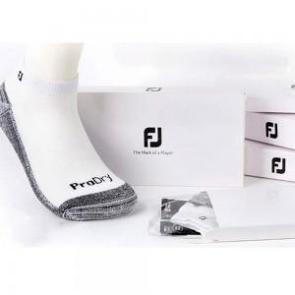

【상세/제작정보】

【인쇄/포장옵션】 | 스티커 / 정품케이스

【공급단가】 | 수량 | 30~ | 100~ | 300~ | 500~ | 1,000~
*VAT별도 | 단가 | 15,080원 | 14,840원 | 14,500원 | 13,920원 | 13,340원

【상품 URL】 | https://www.synergygift.co.kr:443/src/goods_detail.php?gdno=39484

